注記
１．重要な会計方針

（１） 有形固定資産及び無形固定資産の評価基準及び評価方法 ① 有形固定資産･･････････････････････････････取得原価 ただし、評価基準及び評価方法については、次のとおりです。 ア 昭和59年度以前に取得したもの･･･････････再調達原価 ただし、道路、河川及び水路の敷地は備忘価額1円としています。 イ 昭和60年度以後に取得したもの 取得原価が判明しているもの････････････････取得原価 取得原価が不明なもの･･････････････････････再調達原価 ただし、取得原価が不明な道路、河川及び水路の敷地は備忘価額1円としていま す。 ② 無形固定資産･･････････････････････････････取得原価 ただし、評価基準及び評価方法については、次のとおりです。 取得原価が判明しているもの････････････････取得原価 取得原価が不明なもの･･････････････････････再調達原価

（２） 有価証券及び出資金の評価基準及び評価方法 ① 満期保有目的有価証券･･････････････････････償却原価法（定額法） ② 満期保有目的以外の有価証券 ア 市場価格のあるもの･･････････････････････会計年度末における市場価格（売 却原価は移動平均法により算定） イ 市場価格のないもの･･････････････････････取得原価（又は償却原価法（定額 法）） ③ 出資金 ア 市場価格のあるもの･･････････････････････会計年度末における市場価格（売 却原価は移動平均法により算定） イ 市場価格のないもの･･････････････････････出資金額

（３） 有形固定資産等の減価償却の方法 ① 有形固定資産（リース資産を除きます。）･････････定額法 なお、主な耐用年数は以下のとおりです。 建物 ６年～50年 工作物 ８年～60年 物品 ２年～15年 ② 無形固定資産（リース資産を除きます。）･････････定額法 （ソフトウェアについては、当市における見込利用期間（５年）に基づく定額法 によっています。） ③ リース資産 ア 所有権移転ファイナンス・リース取引に係るリース資産 ･･････････自己所有の固定資産に適用する減価償却方法と同一の方法 イ 所有権移転外ファイナンス・リース取引に係るリース資産 ･･････････リース期間を耐用年数とし、残存価値をゼロとする定額法

（４） 引当金の計上基準及び算定方法 ① 投資損失引当金 市場価格のない投資及び出資金のうち、連結対象団体（会計）に対するものに ついて、実質価額が著しく低下した場合における実質価額と取得価額との差額を 計上しています。 ② 徴収不能引当金 未収金については、過去５年間の平均不納欠損率により（又は個別に回収可能 性を検討し）、徴収不能見込額を計上しています。 長期延滞債権については、過去５年間の平均不納欠損率により（又は個別に回 収可能性を検討し）、徴収不能見込額を計上しています。 長期貸付金については、過去５年間の平均不納欠損率により（又は個別に回収 可能性を検討し）、徴収不能見込額を計上しています。 ③ 退職手当引当金 期末自己都合要支給額を計上しています。
④ 賞与等引当金 翌年度６月支給予定の期末手当及び勤勉手当並びにそれらに係る法定福利費相 当額の見込額について、それぞれ本会計年度の期間に対応する部分を計上してい ます。

（５） リース取引の処理方法 ① ファイナンス・リース取引 通常の売買取引に係る方法に準じた会計処理を行っています。 ② オペレーティング・リース取引 通常の賃貸借取引に係る方法に準じた会計処理を行っています。

（６） 資金収支計算書における資金の範囲 現金（手許現金及び要求払預金）及び現金同等物 なお、現金及び現金同等物には、出納整理期間における取引により発生する資金の受 払いを含んでいます。

（７） その他財務書類作成のための基本となる重要な事項 ① 物品及びソフトウェアの計上基準 物品については、取得価額又は見積価格が100万円（美術品は300万円）以上の 場合に資産として計上しています。 ソフトウェアについても物品の取扱いに準じています。 ② 資本的支出と修繕費の区分基準 資本的支出と修繕費の区分基準については、金額が60万円未満であるとき、又 は固定資産の取得価額等のおおむね10％未満相当額以下であるときに修繕費とし て処理しています。

２．追加情報

（１） 連結対象団体（会計）
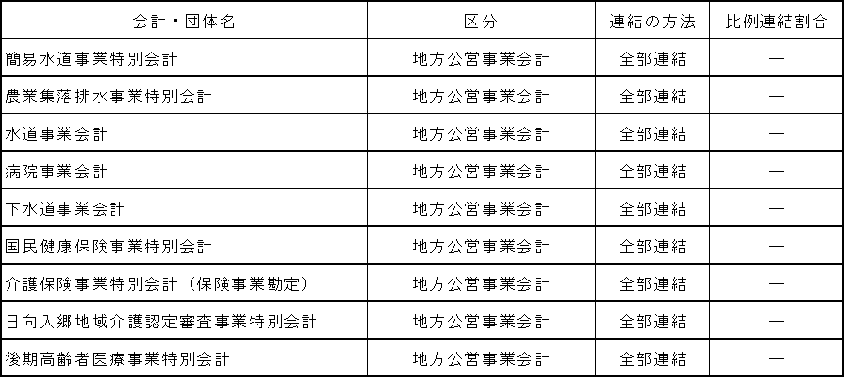

地方公営事業会計は、すべて全部連結の対象としています。

（２） 出納整理期間 地方自治法第235条の５に基づき、出納整理期間を設けられている団体（会計）にお いては、出納整理期間における現金の受払い等を終了した後の計数をもって会計年度末 の計数としています。 なお、出納整理期間を設けていない団体（会計）と出納整理期間を設けている団体 （会計）との間で、出納整理期間に現金の受払い等があった場合は、現金の受払い等が 終了したものとして調整しています。
（３） 表示単位未満の取扱い 千円未満を四捨五入して表示しているため、合計金額が一致しない場合があります。

（４） 貸借対照表に係る事項 ① 売却可能資産の範囲及び内訳は、次のとおりです。 ア 範囲 普通財産として管理している公有財産のうち売却可能な資産 イ 内訳 事業用資産 152,887 千円（ 173,980 千円） 土地 152,887 千円（ 173,980 千円） 平成31年３月31日時点における売却可能価額を記載しています。 売却可能価額は、地方公共団体の財政の健全化に関する法律における評価方法に よっています。 上記の（ 173,980 千円）は貸借対照表における簿価を記載しています。

